상품제안서
친환경 데이케어제로 물티슈 | 상품코드: S20695

 |  |  |  |  |  |  | 02-713-8555 | www.synergygift.co.kr
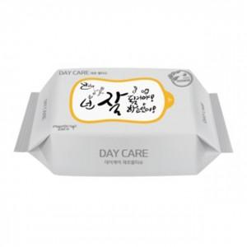

【상세/제작정보】 | 100% 자연분해 생분해 원단 사용 친환경 물티슈

【인쇄/포장옵션】 | 스티커 / 포장불가능

【공급단가】 | 수량 | 500~ | 1,000~ | 3,000~ | 5,000~ | 10,000~
*VAT별도 | 40매(40gsm) | 800원 | 760원 | 740원 | 710원 | 680원
 | 30매(60gsm엠보) | 980원 | 940원 | 910원 | 870원 | 840원

【상품 URL】 | https://www.synergygift.co.kr:443/src/goods_detail.php?gdno=20695

